van 18 lugar
Planilha de custos
Linha 1
 | kms rodados por dia |  | 132.6
 | dias por mês |  | 24
van 18 lugares transporte | kms rodados por mês |  | 3182.4
 | kms rodados por ano - 10 meses |  | 31824
Custo aquisição máquina | 137,903.33 |  |  | Pesquisa de preços na internet, considerando o tipo do veículo, capacidade de carga, e limite de anos de utilização. Em média se utiliza preço de veículo com 8 a 12 anos de uso.
Valor residual 20% | 27,580.67 |  |  | Estimativa baseada em histórico e estatísticas do setor
Base cálculo para depreciação | 110,322.66
Vida útil e valor depreciação mês | 60.00 | 1,838.71 |  | Segue a tabela da receita federal
Custo de oportunidade ano/mês | 10.50% | 1,206.65 |  | Baseado no % da selic da época, divulgado pelo COMPOM

Item de custo | valor R$ | produtividade/km | custo/km
Diesel | 6 | 4 | 1.50 | Estimado conforme pesquisas em postos de combustível da cidade. Como o valor varia bastante, e com frequência, utilizasse como base o valor de bomba do dia, estimando-se conforme a expectativa futura de variação de preços.
lubrificação mensal | 500.00 | 3182.4 | 0.16 | Estimativa baseada em informação de oficina mecânica especializada e pesquisa de preços do oleo na internet. Mais o serviço de engrachar eixos e rolamentos
IPVA/DPVAT anual |  | 38188.8 | -
Manutenção geral | 700.00 | 3182.4 | 0.22 | Estimativa baseada em informação de oficina mecânica especializada
Pneus 4 | 3,511.88 | 70000 | 0.05 | Pesquisa de preços na internet, para o modelo de pneu do veículo
rastreador veicular | 63.40 | 3182.4 | 0.02 | Conforme boleto mensal de rastreador veicular
Seguro passageiros-mensal | 250.00 | 3182.4 | 0.08 | Informação de seguradora, baseado em consulta por fone
Salário motorista+encargos | 4,241.77 | 3182.4 | 1.33 | Conforme dissídio trabalhista da categoria. Detalhamento abaixo.
Depreciação | 1,838.71 | 3182.4 | 0.58 | Cálculo técnico contábil
Custo de oportunidade mês | 1,206.65 | 3182.4 | 0.38 | Cálculo técnico contábil
Custo direto por km |  | R$ | 4.32

Custos indiretos |  | 10% | 0.43 | Estimatva do mercado local
Lucro |  | 10% | 0.43 | Estimatva do mercado local
Sub-total |  |  | 5.18
Tributos incidentes sobre a nota |  | 6.65% | 0.34 | Código tributário nacional
Cofins 3%; Pis 0,65%; ISSQN 3%
Total final do preço por km |  |  | 5.52
Faturamento mensal |  | 3182.4 | 17,576.52

RS.002899/2022 E RS.001610/2024-SINDICATO DAS EMPRESAS DE TRANSPORTE COLETIVO RODOVIARIO INTERMUNICIPAL,INTERESTADUAL E INTERNACIONAL DO ESTADO DO, CNPJ n. 04.418.876/0001-03
Detalhamento da Composição dos salários
Salário base cfe convenção coletiva para 220 hs |  | 2,365.80 | 220.00
Salário base para 200 horas |  | 2,150.73
Insalubridade | 20% | 430.15
Custo base funcionário |  |  | 2,580.87
Vale transporte | 20 | 9.40 | 188.00
Vale alimentação | 1 | 242.03 | 242.03
Desconto alimentação cfe cct |  | 10% | -24.20
Desconto transporte |  | 6% | -129.04
Custo total remuneração |  |  | 2,857.66
Provisão 13º salário |  |  | 238.14
Provisão férias |  |  | 79.38
Custo total mensal com provisões |  |  | 3,175.17 | Custo base para encargos |  |  |  | 2,898.39

4.1 | Encargos Previdenciários e FGTS |  |  |  |  |  | Percentual (%) | Valor (R$)
A | INSS |  |  |  |  |  | 20.00% | 579.68
B | SESI ou SESC |  |  |  |  |  | 1.50% | 43.48
C | SENAI ou SENAC |  |  |  |  |  | 1.00% | 28.98
D | INCRA |  |  |  |  |  | 0.20% | 5.80
E | Salário educação |  |  |  |  |  | 2.50% | 72.46
F | FGTS |  |  |  |  |  | 8.00% | 231.87
G | Seguro Acidente de Trabalho = SAT = (RAT x FAP) SAT = ( %Riscos Ambientais do Trabalho x Fator Acidentário de Prevenção de cada empresa ) |  | RAT = | 3% | FAP = | 1.0000 | 3.0000% | 86.95
H | SEBRAE |  |  |  |  |  | 0.60% | 17.39
TOTAL |  |  |  |  |  |  | 36.8000% | 1,066.60

Custo total salárial |  |  |  |  |  |  |  | 4,241.77
índice de incidência ref. Utilização funcionário no contrato do município |  |  |  |  |  |  | 100% | 4,241.77

DECLARAÇÕES QUE A EMPRESA LICITANTE DEVE FAZER:
A empresa é otante pelo seguinte regime de tributação e recolhe, atualmente, as seguintes alíquotas de tributos:
( ) a) Lucro presumido, recolhendo: Cofins ( %); Pis ( %); IRPJ ( %); CSLL ( %). Após contratar com a prefeitura manterá estas alíquotas; (caso ocorrer alteração nas alíquotas, as mesmas serão as seguintes .......
( ) b) Lucro real, recolhendo: Cofins ( %); Pis ( %); IRPJ ( %); CSLL ( %). Após contratar com a prefeitura manterá estas alíquotas; (caso ocorrer alteração nas alíquotas, as mesmas serão as seguintes .......
( ) c) Simples nacional, recolhendo a alíquota atual de ( %), estando enquandrado no anexo ( ); Com este contrato a empresa passará a recolher aliquota ( %) e passará para o anexo ( ), não se desenquadrará do simples nacional. (OU) Após assinatura do contrato a empresa se descredenciará do simples e passará para a tributação do ..................

Observação:
Cada empresa é responsável por incluir em sua planilha de custos, os enquadramentos tributários, trabalhistas e previdenciários, de acordo com a realidade tributária e funcional de seu quadro de funcionários. Desta forma, a planilha de custos disponibilizada pela prefeitura representa, apenas, um MODELO REFERENCIAL, e que impõe um limite máximo de valores para a proposta apresentada.
Destaca-se, que cada empresa possui a sua realidade tributária e funcional, o município não tem como prever todas as possibilidades de enquadramento funcionais, que são baseadas em acordos sindicais e na legislação trabalhista como um todo.
Além disso, para cada cargo ou ambiente de trabalho funcional, alteram-se as condições e enquadramentos, como por exemplo: de insalubridade e EPI (depende do laudo de condições ambientais de trabalho para cada cargo e para cada local de trabalho); Situação de enquadramento tributária e previdenciária (se a empresa é optante pelo simples nacional, lucro presumido ou lucro real);
Por fim, as condições e regras de trabalho também são disciplinadas pelos acordos coletivos de trabalho, os quais, a empresa deve observar.
Portanto, baseado nestes aspectos, cabe a empresa identificar quais os enquadramentos trabalhistas e tributários corretos para a situação licitada. Ao final do pleito licitatório, ou mesmo, no decorrer da execução contratual, se o município verificar, por meio de recursos à licitação ou denúncias recebidas durante a execução contratual, que no momento da elaboração da proposta e da planilha de custos final, a empresa apresentou um item de custos (na planilha de custos final) diferente do que é exigido na convenção coletiva sindical ou em qualquer legislação trabalhista, visando reduzir o valor de sua proposta financeira, o município poderá considerar tal fato, como uso de má fé por parte da empresa.
...
Pesquisas de preço realizadas e comprovantes anexos:
Cabe ressaltar que a planilha de custos elaborada pelo município é um MODELO REFERENCIAL. Por causa disso, se adota preços e valores médios de mercado.
Não se usa por base um veículo especifico, mas sim, uma média que pode ser adotada por qualquer veículo, e ajustada em sua planilha de proposta, posteriormente.
Não se pode e não se quer direcionar para um veículo em específico.
Cabe a empresa vencedora apresentar sua proposta adequada a seu veículo.
Portanto, os valores podem e IRÃO variar postoreriormente, conforme o veículo a ser utilizado pela empresa.

Pesquisa de mercado do valor do diesel através do APP Menor Preço Nota Fiscal Gaúcha - Rosário do Sul atualizada - 22/08/2024

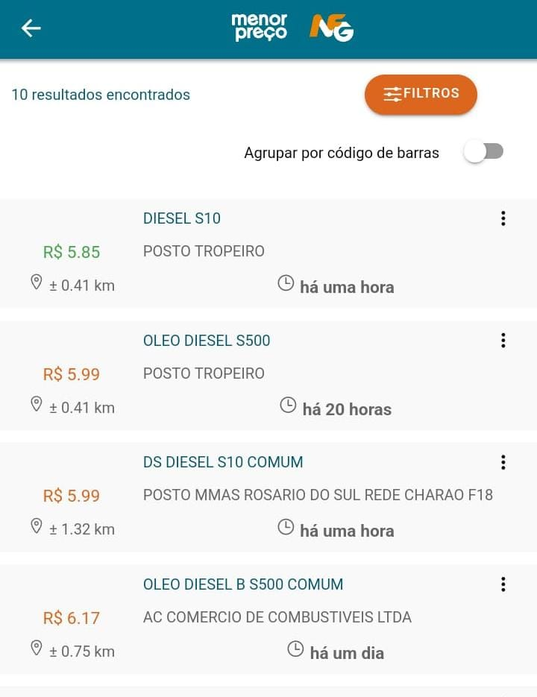

pesquisa de mercado dos pneus | Preço médio de R$877,97 para 4 pneus
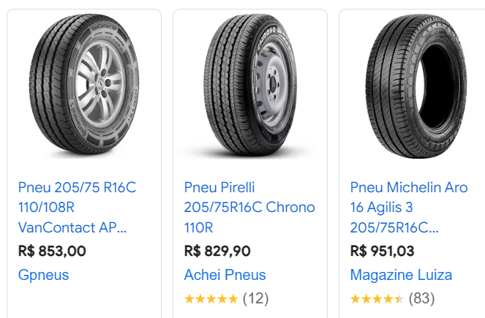

Oleo lubrificante para motor, 15w40
Depende o carro, vai de 7 a 10 litros de oleo, em cada troca, mais o filtro de oleo, mais o serviço de troca
...

micro-ônibus 23 lugar
...
pesquisa de mercado dos pneus | Preço médio | R$ 1,422.75 | para 6 pneus
Pneu 215 75 17.5 126 124m Sp320 Volare agrale cargo 816 direcional volkswagen - Dunlop
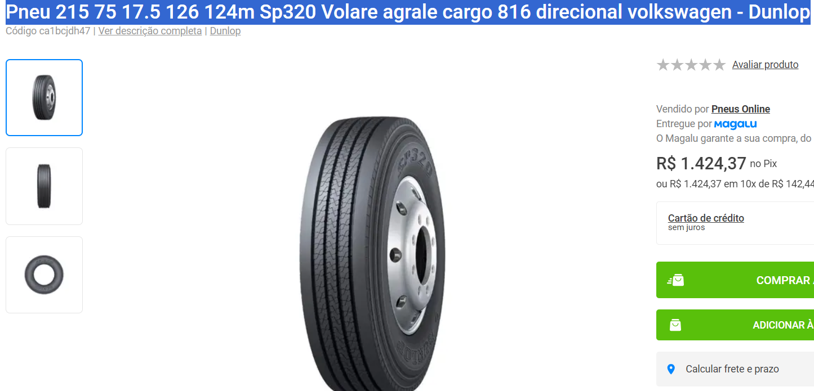
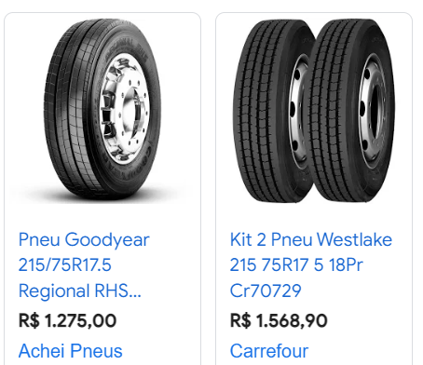

Oleo lubrificante para motor, 15w40
Depende o carro, vai de 7 a 10 litros de oleo, em cada troca, mais o filtro de oleo, mais o serviço de troca
...

